inicio
 | ¡BIENVENIDO!

SISTEMA DE EVALUACIÓN DE HABILIDADES LECTORAS

La comprensión lectora es fundamental en el desarrollo de las competencias para el aprendizaje permanente y el manejo de información. Lograr dichas competencias requiere que los estudiantes desarrollen habilidades que les permitan leer diversos textos, interpretar ideas completas, identificar la intención del texto y reconocer la voz de los personajes en el caso de los textos narrativos. Es por ello que, el presente sistema de evaluación le proporciona dos rúbricas que le permitirán evaluar cada una de las siguientes habilidades: ■ Comprensión lectora ■ Recursos prosódicos: • Dicción • Fluidez • Velocidad • Entonación • Expresividad A partir de las actividades presentes en el libro del alumno y en la plataforma, usted podrá registrar el nivel de desempeño de los estudiantes en cada una de las habilidades lectoras, con base en los estándares establecidos en las rúbricas, de manera que obtendrá una calificación automática por alumno y otra que le indicará el nivel de logro de todo el grupo.

¡Esperamos que esta herramienta le sea de gran utilidad!
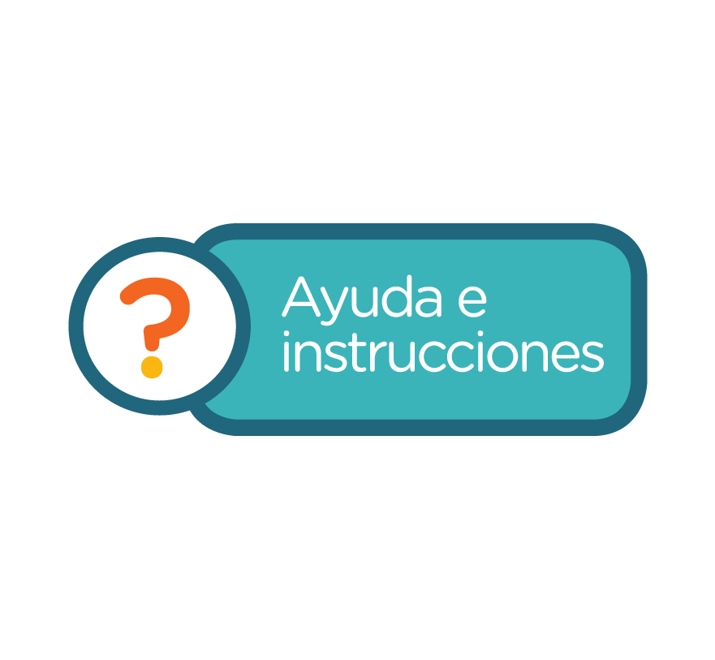
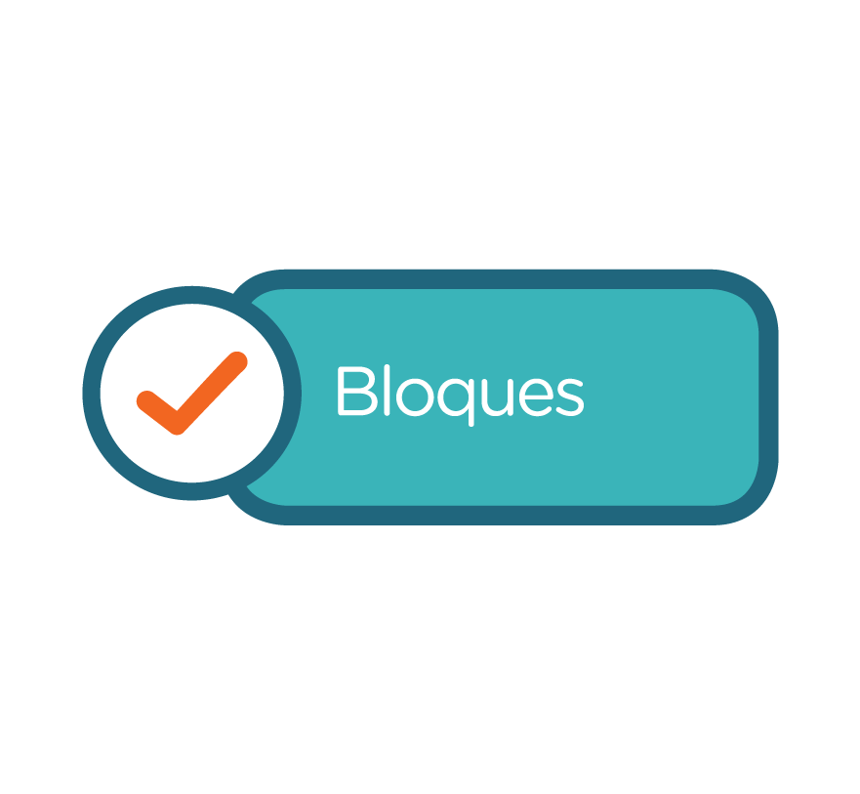
Lo invitamos a leer las instrucciones para utilizar este sistema de evaluación.

ayuda
 | INSTRUCCIONES DE USO

• Descargue y guarde el archivo “Sistema de evaluación” (Excel) en su máquina, no registre ninguna calificación en línea porque perdería su información. • Al abrir su “Sistema de evaluación” ingrese a “Registro de alumnos” para incorporar los datos de su escuela, ciclo escolar, grado, grupo y el nombre de cada uno de sus alumnos. Esta información deberá registrarla sólo una vez en el ciclo escolar, si desea hacer alguna modificación en estos datos deberá hacerla dentro de este mismo apartado. • Para evaluar las habilidades lectoras los estudiantes deben realizar las actividades incluidas en la plataforma Fronter y grabar el audio de su lectura, la cual se les solicita en la sección “Recursos prosódicos”, para que usted pueda escucharlo y calificarlo en el momento que lo decida. • Para comenzar la evaluación haga clic en el botón bloques. Después seleccione el bloque correspondiente al bimestre en el que se encuentra, ahí haga clic en el icono de la actividad que evaluará: ► Comprensión lectora ► Recursos prosódicos (dicción, entonación, fluidez, velocidad y expresividad) • Cuando los alumnos hayan realizado la actividad, registre en el formato de evaluación bimestral la calificación que se indica en el nivel de desempeño que alcanzaron: requiere apoyo, se acerca al estándar, estándar o avanzado y al final el sistema automáticamente pondrá la calificación correspondiente. • Al final del formato encontrará sugerencias didácticas para trabajar con los alumnos que se encuentran en los niveles 1 y 2 de desempeño, con el fin de ayudarlos a alcanzar el estándar. • Para visualizar la gráfica comparativa del nivel de avance de sus alumnos y del grupo por bimestre haga clic en el botón “Estadísticas”,en esta sección encontrará un lista despegable que le permitirá seleccionar el nombre del alumno para conocer su avance. • Utilice el zoom para ajustar el tamaño de los textos y gráficos de acuerdo a la resolución y tamaño de su pantalla. • Use una

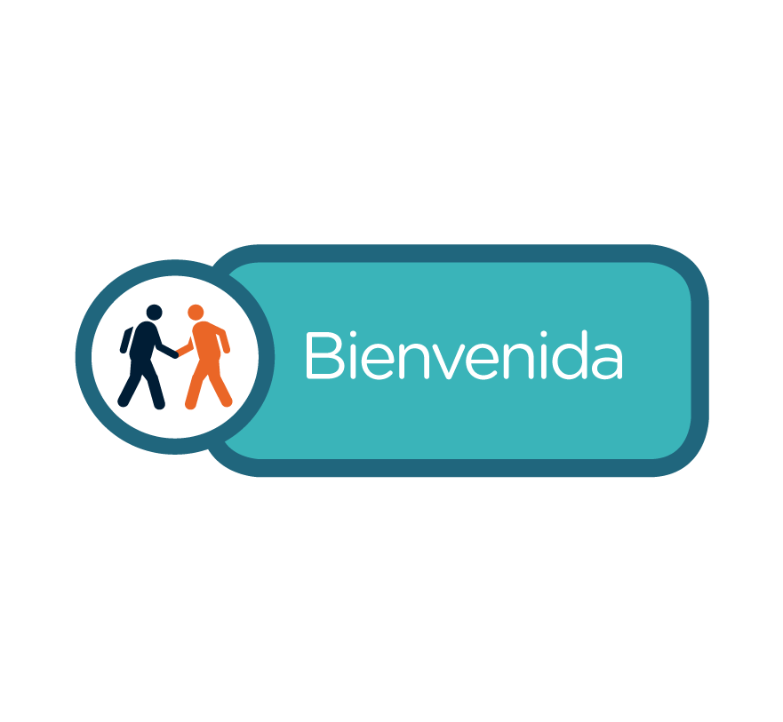

registro
 |  | REGISTRO DE ALUMNOS

 |  |  | Ciclo Escolar:
Escuela: |  |  | Grado:
Profesor/a: |  |  | Grupo:

N°. de Lista | Apellidos | Nombre
1
2
3
4
5
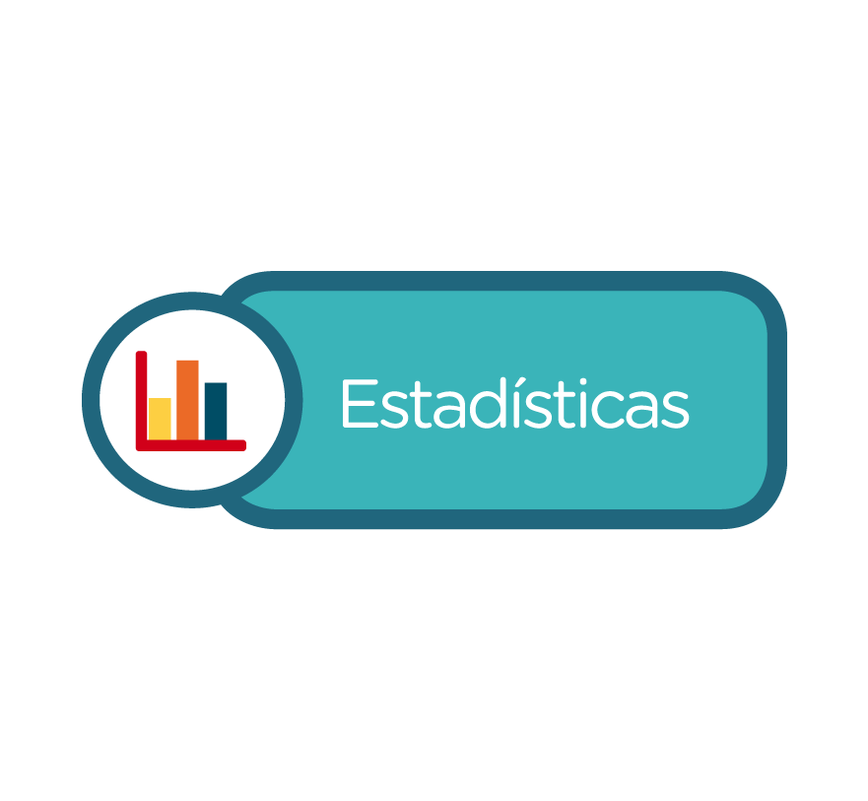
6
7
8
9
10
11
12
13
14
15
16
17
18
19
20
21
22
23
24
25
26
27
28
29
30
31
32
33
34
35
36
37
38
39
40

lectora
 |  | Sistema de evaluación de comprensión lectora

 |  | Actividad de comprensión lectora. Bloque 1

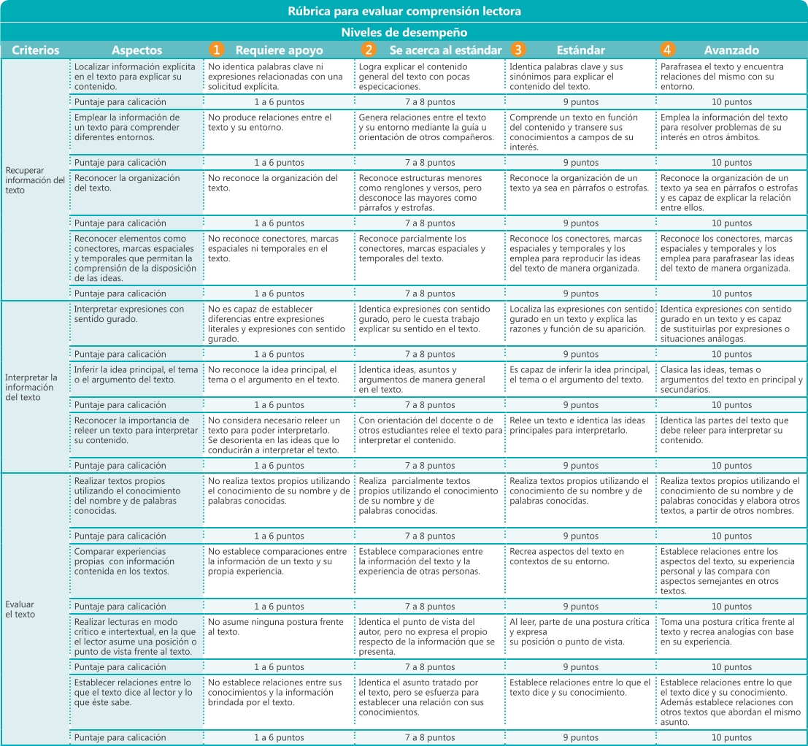
 | Utilice la siguiente rúbrica para evaluar la comprensión lectora en sus alumnos, registrando en la lista que aparece abajo, el puntaje que corresponde al nivel de desempeño en cada criterio establecido. De este modo, obtendrá una calificación por alumno (1-10). Al final de la rúbrica encontrará algunas sugerencias para que los alumnos que se encuentren en los niveles 1 o 2 logren alcanzar el estándar.

 |  | EVALUACIÓN BIMESTRAL DE COMPRENSIÓN LECTORA
 |  | ACTIVIDAD DE COMPRENSIÓN LECTORA. BLOQUE 1

 |  |  |  |  | Ciclo Escolar: | 0
 | Escuela: | 0 |  |  | Grado: | 0
 | Profesor: | 0 |  |  | Grupo: | 0 |  | Fecha:

 | Registre el puntaje alcanzado por alumno en cada criterio y obtendrá su calificación (1-10) en el desarrollo de habilidades de comprensión lectora. Al hacer clic en la sección Estadísticas encontrará una gráfica que compara el avance del alumno en comprensión lectora en cada bimestre y otra que presenta el nivel de desempeño alcanzado por el grupo.

 | Registro de alumnos |  | Recuperar información del texto |  |  |  |  | Interpretar la información del texto |  |  |  | Evaluar el texto
N°. de Lista | Apellidos | Nombre | Localizar información explícita en el texto para explicar su contenido. | Emplear la información de un texto para comprender diferentes entornos. | Reconocer la organización del texto. | Reconocer elementos como conectores, marcas espaciales y temporales que permitan la comprensión de la disposición de las ideas. | Promedio | Interpretar expresiones con sentido figurado. | Inferir la idea principal, el tema o el argumento del texto. | Reconocer la importancia de releer un texto para interpretar su contenido. | Promedio | Realizar textos propios utilizando el conocimiento del nombre y de palabras conocidas | Comparar experiencias propias con información contenida en los textos. | Realizar lecturas en modo crítico e intertextual, en la que el lector asume una posición o punto de vista frente al texto. | Establecer relaciones entre lo que el texto dice al lector y lo que éste sabe. | Promedio | Calificación
1 | 0 | 0
2 | 0 | 0
3 | 0 | 0
4 | 0 | 0
5 | 0 | 0
6 | 0 | 0
7 | 0 | 0
8 | 0 | 0
9 | 0 | 0
10 | 0 | 0
11 | 0 | 0
12 | 0 | 0
13 | 0 | 0
14 | 0 | 0
15 | 0 | 0
16 | 0 | 0
17 | 0 | 0
18 | 0 | 0
19 | 0 | 0
20 | 0 | 0
21 | 0 | 0
22 | 0 | 0
23 | 0 | 0
24 | 0 | 0
25 | 0 | 0
26 | 0 | 0
27 | 0 | 0
28 | 0 | 0
29 | 0 | 0
30 | 0 | 0
31 | 0 | 0
32 | 0 | 0
33 | 0 | 0
34 | 0 | 0
35 | 0 | 0
36 | 0 | 0
37 | 0 | 0
38 | 0 | 0
39 | 0 | 0
40 | 0 | 0
 |  |  |  |  |  |  |  |  |  |  |  |  |  | Calificación de grupo: |  |  | #DIV/0!

 | Sugerencias para alcanzar el estándar Si sus alumnos se encuentran en el nivel 1. Requiere apoyo o 2. Se acerca al estándar, le sugerimos: • Orientar a los estudiantes durante la lectura de un texto señalando la palabra clave para localizar información explícita. • Dirigirlos para que produzcan analogías entre una situación comunicativa que les permita transferir los conocimientos o experiencias o experiencias durante la lectura a otros ámbitos de su vida. • Reforzar las nociones de los signos de puntuación y, en particular, aquellas acerca del punto y aparte para estimular la comprensión de las variaciones temáticas en diferentes párrafos o estrofas. • Practicar la identificación de todas las ideas abordadas en un texto y, a partir de ello, jerarquizarlas para identificar las principales • Motivar a los jóvenes a releer textos orientándolos mediante preguntas guía que los ayudarán a dar una interpretación al texto. • Pedirles su opinión planteando preguntas como: ¿Qué piensas al respecto? ¿Qué solución ofrecerías ante el problema planteado por el autor? ¿Te sientes identificado con los sucesos ocurridos al personaje principal?, ¿por qué? • Orientar a los estudiantes para activar los conocimientos previos después de leer un texto, puede emplear preguntas como: ¿De qué trata el texto? ¿En qué ámbito del conocimiento se toca este tema? ¿Recuerdas si has estudiado o leído algo semejante?, ¿dónde?, ¿de qué trataba?, ¿cómo lo podrías relacionar el texto que acabas de leer?

recpros
 | Sistema de evaluación de recursos prosódicos

 | Actividades del Bloque 1

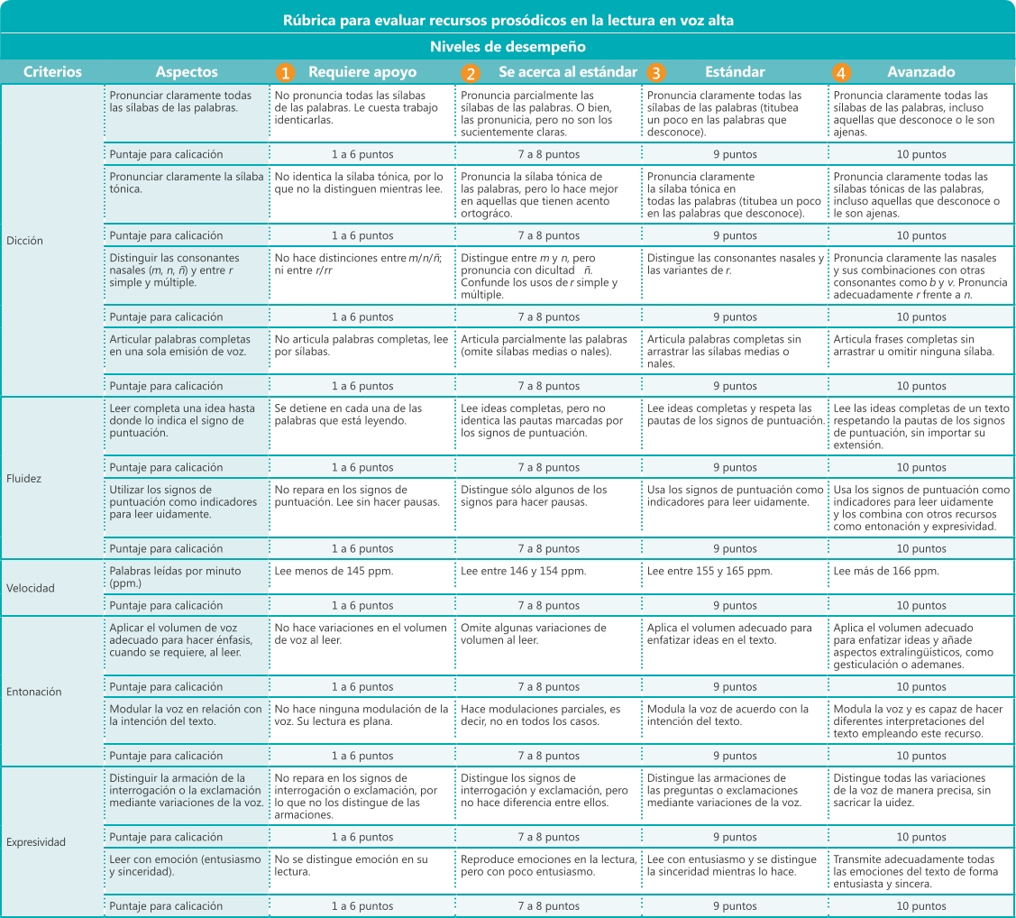
Utilice la siguiente rúbrica para evaluar los recursos prosódicos de la lectura en voz alta de sus alumnos, registrando en la lista que aparece abajo, el puntaje que corresponde al nivel de desempeño en cada criterio establecido. De este modo, obtendrá una calificación por alumno (1-10). Al final de la rúbrica encontrará algunas sugerencias para que los alumnos que se encuentren en los niveles 1 o 2 logren alcanzar el estándar.

 | EVALUACIÓN BIMESTRAL DE RECURSOS PROSÓDICOS
 | ACTIVIDADES DEL BLOQUE 1

 |  | Ciclo Escolar: | 0
Escuela: | 0 | Grado: | 0
Profesor: | 0 | Grupo: | 0 | Fecha:

Registre el puntaje alcanzado por alumno en cada criterio y obtendrá su calificación (1-10) en el desarrollo de habilidades lectoras. Al hacer clic en la sección Estadísticas encontrará una gráfica que compara el avance del alumno en las distintas habilidades por bimestre y otra que presenta el nivel de desempeño alcanzado por el grupo.
...

graficos
...
Comprensión lectora
Bloque 1 | 0
Bloque 2 | 0
Bloque 3 | 0
Bloque 4 | 0
Bloque 5 | 0
Dicción
Bloque 1 | 0
Bloque 2 | 0
Bloque 3 | 0
Bloque 4 | 0
Bloque 5 | 0

Fluidez
Bloque 1 | 0
Bloque 2 | 0
Bloque 3 | 0
Bloque 4 | 0
Bloque 5 | 0
Entonación
Bloque 1 | 0
Bloque 2 | 0
Bloque 3 | 0
Bloque 4 | 0
Bloque 5 | 0

Expresividad
Bloque 1 | 0
Bloque 2 | 0
Bloque 3 | 0
Bloque 4 | 0
Bloque 5 | 0
Velocidad lectora
Bloque 1 | 0
Bloque 2 | 0
Bloque 3 | 0
Bloque 4 | 0
Bloque 5 | 0

Calificación de grupo
 | Comprensión Lectora | Dicción | Fluidez | Entonación | Expresividad | Velocidad Lectora
Bloque 1 | 0.0 | 0.0 | 0.0 | 0.0 | 0.0 | 0.0
Bloque 2 | 0.0 | 0.0 | 0.0 | 0.0 | 0.0 | 0.0
Bloque 3 | 0.0 | 0.0 | 0.0 | 0.0 | 0.0 | 0.0
Bloque 4 | 0.0 | 0.0 | 0.0 | 0.0 | 0.0 | 0.0
Bloque 5 | 0.0 | 0.0 | 0.0 | 0.0 | 0.0 | 0.0
...

